상품제안서
[제로마크] 테일러텀블러 500ml | 상품코드: F24826

 |  |  |  |  |  |  | 02-412-0044 | www.easy1.co.kr
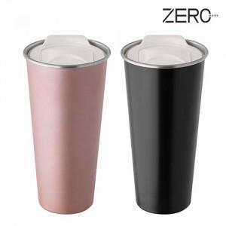

【상세/제작정보】 | ※ 파우치 별도문의

【인쇄/포장옵션】 | 실크, 레이저 / 포장불가능

【공급단가】 | 수량 | 100~ | 300~ | 500~ | 1,000~ | 3,000~
*VAT별도 | 단가 | 7,420원 | 7,150원 | 6,870원 | 6,600원 | 6,430원

【상품 URL】 | http://www.easy1.co.kr/src/goods_detail.php?gdno=24826

